版权声明
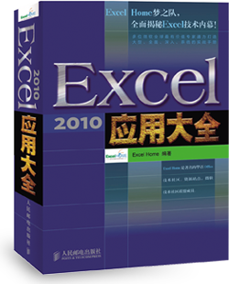

1．本文件为ExcelHome编著的图书《Excel 2010应用大全》的配套资
料，版权归ExcelHome网站及著作权人所有。
2．若传播本文件需完整注明出处：
“来源：ExcelHome网站（http://www.excelhome.net）”。
3．ExcelHome网站及作者拥有完整的版权，受著作权法保护，任何
单位及个人不得用于商业用途。
4．不得抄袭、修改、摘编本文件的任何内容，或以其他方式用于商
业目的，如对版权构成侵犯，将追究其法律责任。
5．本版权声明附于该文件内，不得删除！

微信公众号
iexcelhome
新浪微博
@ExcelHome
腾讯微博
@excel_home





www.excelhome.net

BESSLE
 | N: | 1

X | BESSELJ | BESSELY | BESSELI | BESSELK
0.15 | 0.074789260172 | -4.3636834615 | 0.075211135274 | 6.4774987802
0.30 | 0.14831881629 | -2.2931051371 | 0.15169383946 | 3.0559920405
0.45 | 0.21935253949 | -1.6095449772 | 0.23074356833 | 1.891521633
0.60 | 0.28670098806 | -1.2603913465 | 0.3137040224 | 1.3028349469
0.75 | 0.34924360214 | -1.0375945502 | 0.40199245668 | 0.94958047166
0.90 | 0.40594954602 | -0.87312658204 | 0.49712644203 | 0.71653358114
1.05 | 0.45589678971 | -0.73876109654 | 0.60075260794 | 0.55341492225
1.20 | 0.49828905749 | -0.62113637952 | 0.71467793633 | 0.43459239289
1.35 | 0.53247031401 | -0.51348008449 | 0.84090422808 | 0.34554323427
1.50 | 0.55793650789 | -0.4123086269 | 0.98166642848 | 0.27738780363
1.65 | 0.57434434866 | -0.31592555386 | 1.1394755761 | 0.22437752517
1.80 | 0.58151695182 | -0.2236648682 | 1.317167234 | 0.182623097
1.95 | 0.57944625042 | -0.13547599098 | 1.5179563731 | 0.14940013717
2.10 | 0.56829213591 | -0.051678612285 | 1.74549981 | 0.12274642139
2.25 | 0.54837835678 | 0.027192057492 | 2.0039674556 | 0.10121630779
2.40 | 0.52018526827 | 0.10048893797 | 2.2981238095 | 0.083724839331

